Hoja1
Averigua que números representan las naranjas, las cerezas y las peras. ¿Qué número habría que escribir en el punto de interrogación? |  |  |  |  | Resolver los siguientes sistemas de ecuaciones utilizando matrices aumentadas.

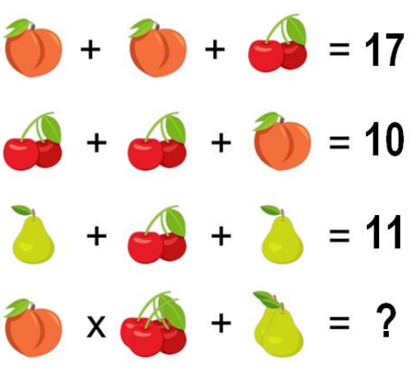

 |  |  |  |  |  | 4 | -2 | -20
 |  |  |  |  |  | 1 | -3 | -15

 | Cerezas | Durazno | Pera | Termino Independiente
 | 1 | 2 | 0 | 17
 | 2 | 1 | 0 | 10
 | 1 | 0 | 2 | 11

